📊 Dashboard
KGL S.A. — CFO Dashboard | FY2022–9M2025

CFS 9M 2025 | CCC 9M 2025 | Current Ratio | Przychody 2024 | Wynik sprzed. | D/E Ratio
−28,7 mln | 67 dni | 0,86× | 412,8 mln | 11,7 mln | 2,93×
vs +57,2 mln w 2023 | ↑ z 29 dni w 2022 | Próg: 1,0× (stale <) | −8,5% vs 2023 | ↓ z 36,8 mln w 2023 | Dźwignia finansowa

📈 Wynik operacyjny i gotówkowy
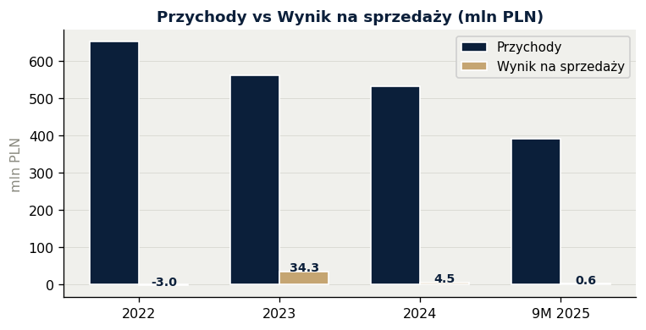
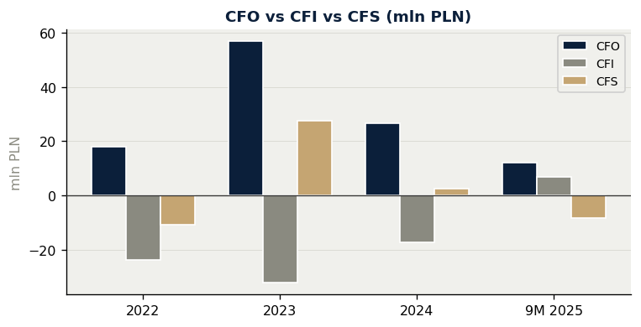

💰 Marżowość
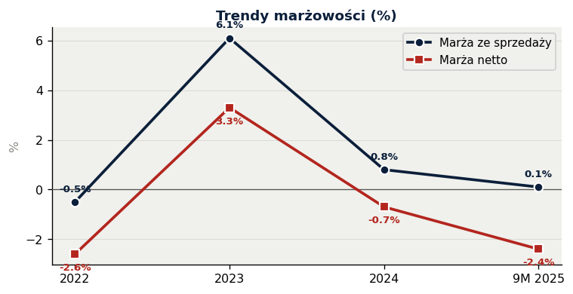
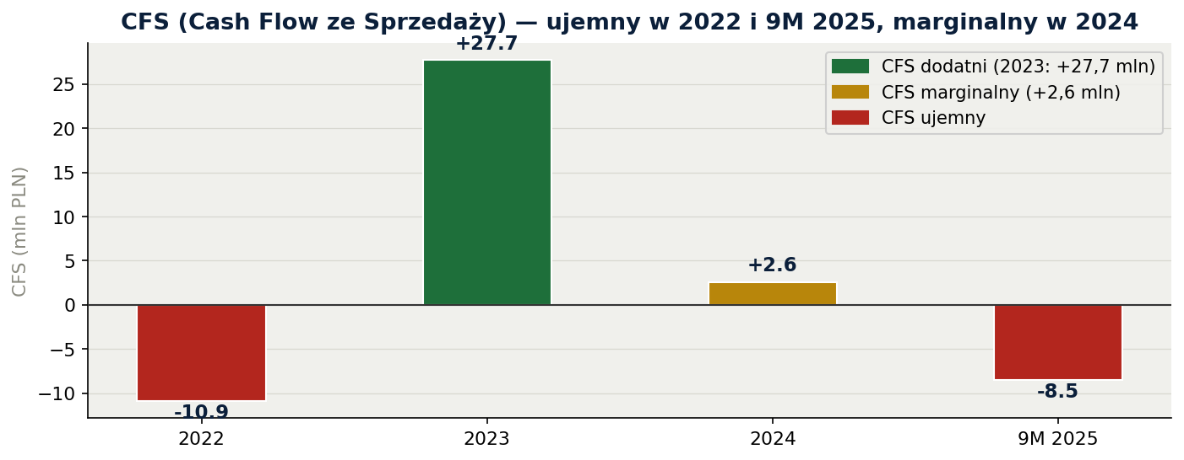

⏱ Cykl gotówkowy (CCC)
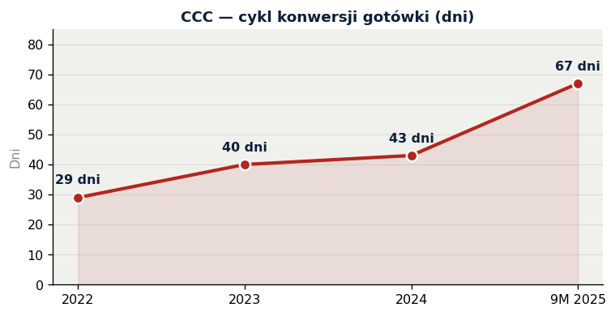
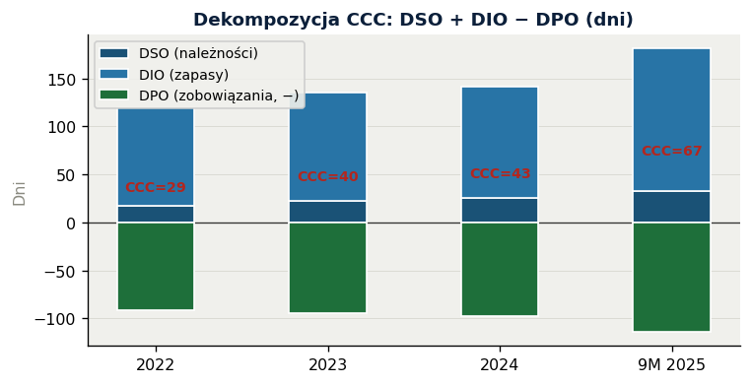

🏦 Kapitał obrotowy i płynność
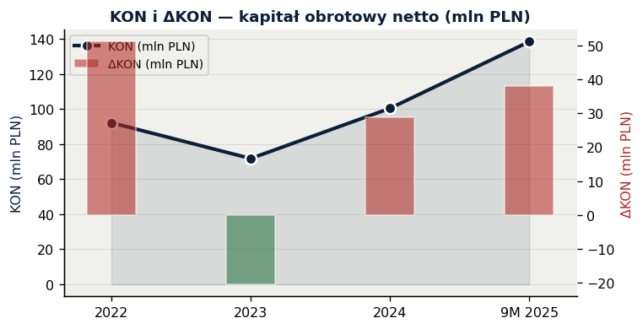
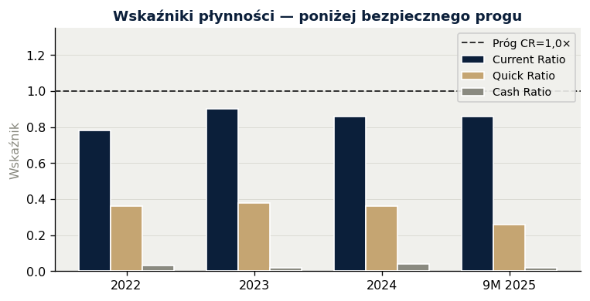

Źródło: Sprawozdania finansowe KGL S.A. 2022–2024 + 9M 2025 | CFS = Wynik na sprzedaży − ΔKON | Wszelkie obliczenia w arkuszu "Wskaźniki"

